②Infra
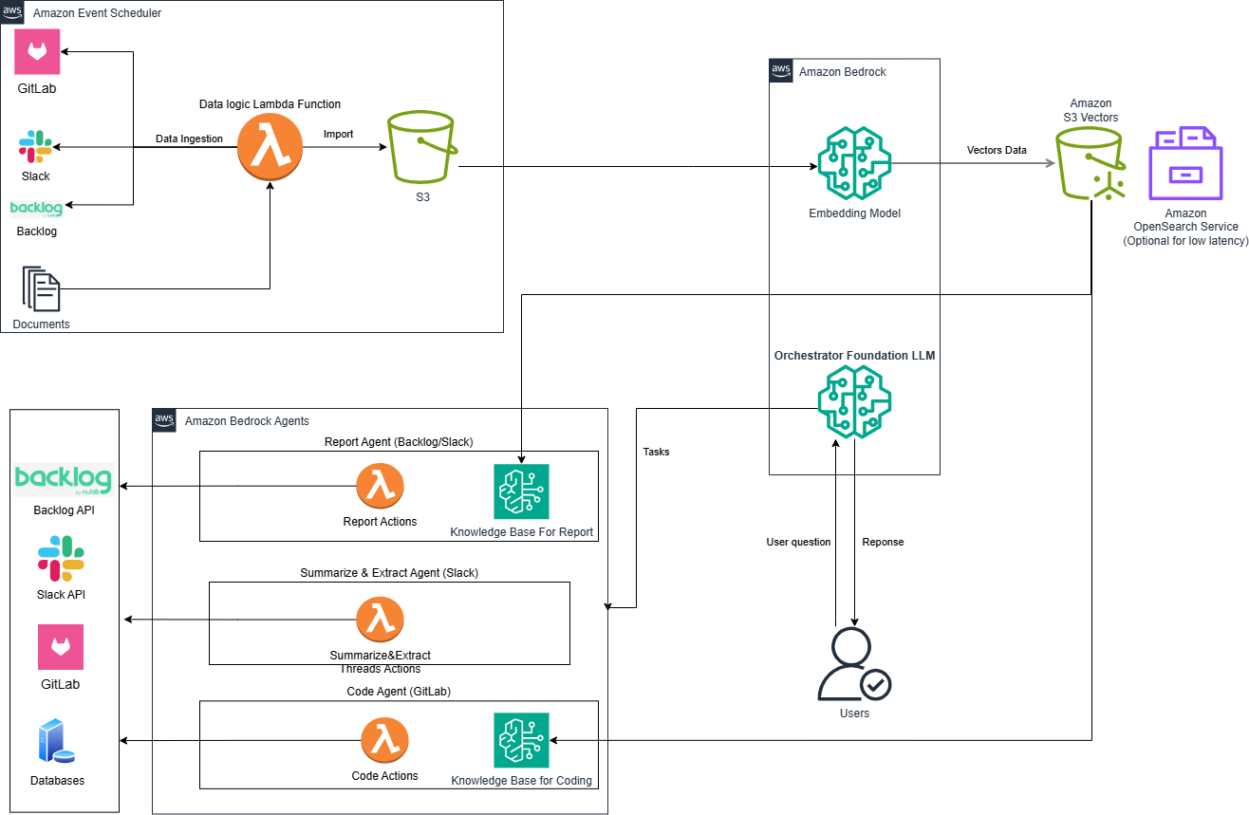

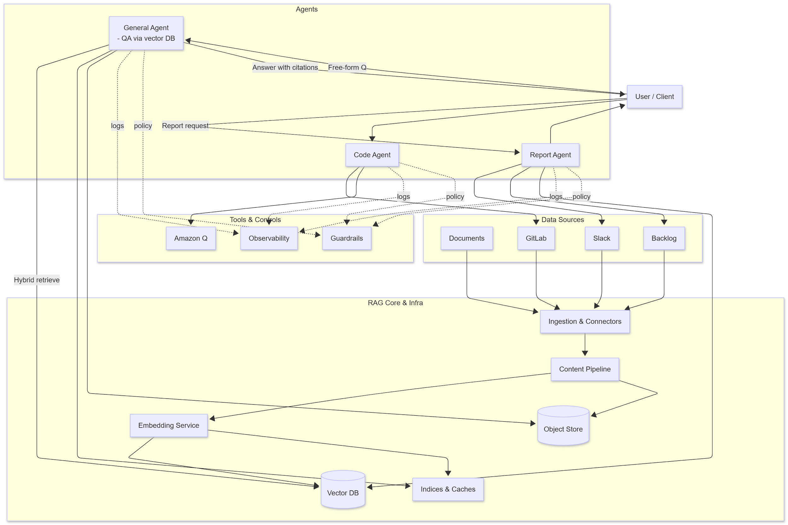

⑥想定スケジュール
⑦想定スケジュール

 | # | Sprint | 工程 | 担当者 | 2025 |  |  |  |  |  |  |  | 2026
 |  |  |  |  | 11 |  |  |  | 12 |  |  |  | 01
 |  |  |  |  | 07 | 14 | 21 | 28 | 05 | 12 | 19 | 26 | 02 | 09 | 16 | 23 | 30
▽11/01: プロジェクト開始
Setup
 | マイルストーン
 | 1 | Setup | プロジェクト準備/ 開発環境の構築 | SPLUS
 | 2 |  | 仕様確認（スタディ） アプリケーション方式設計 | SPLUS
 | 3 |  | 詳細設計 (プログラム設計・DB設計) | SPLUS
Sprint01
 | 4 |  | Confirm 詳細設計 | 株式会社シーイーシー様
 | 5 | Sprint01 4 Week | コーディング〜単体テスト | SPLUS
 | 6 |  | User Acceptance Test | 株式会社シーイーシー様
Sprint02
 | 7 |  | 受入テスト対応 | SPLUS
 | 8 | Sprint02 3 Week | コーディング〜単体テスト | SPLUS
 | 9 |  | User Acceptance Test | 株式会社シーイーシー様
Sprint03
 | 10 |  | 受入テスト対応 | SPLUS
 | 11 | Sprint03 3 Week | コーディング〜単体テスト | SPLUS
 | 12 |  | User Acceptance Test | 株式会社シーイーシー様
 | 13 |  | リリース | SPLUS

⑦体制
⑥体制
プロジェクト推進の体制は以下を想定しております。

体制図
Workthy様
Splus-Software ラボチーム

 |  |  | 日本法人(契約窓口)
 |  |  | Ozawa

 |  |  | PMO(PMの上位管理者)
 |  |  | Le Anh Duy | AnNT
 |  |  |  | PhuongND

 | プロジェクト管理
 | 部長: 幸田様 |  | Project Manager (PM) |  | Comtor
 |  |  | Nguyen Trieu Duong (DuongNT) |  | Tran Thi Phuong Thao (ThaoTTP)
 |  | 日本語
 |  |  |  |  | （窓口：日本語の場合）

 |  |  |  |  | メンバー1
 |  |  |  |  | Nguyen Anh Kiet (KietNA)

 |  |  |  |  | メンバー2
 |  |  |  |  | Do Van Vinh (VinhDV)

 |  |  |  |  | メンバー3
 |  |  |  |  | Le Van Quy (QuyLV)

 |  |  |  |  | メンバー4
 |  |  |  |  | Do Trong Phu (PhuDT)

 |  |  |  |  |  | ラボ契約者

